トップ
基本設計書 |  |  |  |  | 最終編集日 | 2020-06-15
 |  |  |  |  | 最終編集者 | 山本

画面ID | 01 | 画面名 | トップ

 |  |  |  | ログイン画面へ遷移
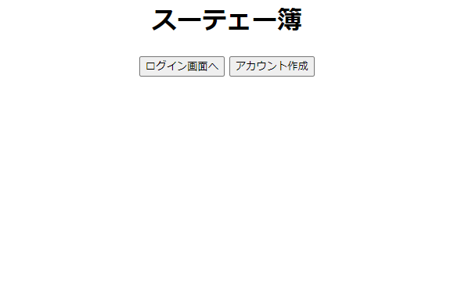

 |  |  |  | アカウント作成画面へ遷移

ログイン
基本設計書 |  |  |  |  | 最終編集日 | 2020-06-15
 |  |  |  |  | 最終編集者 | 山本

画面ID | 02 | 画面名 | ログイン

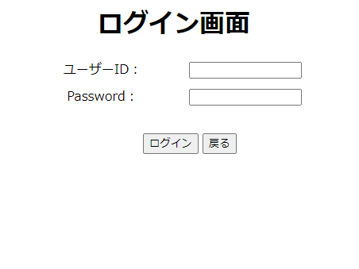
 |  |  |  | ユーザーIDとパスワードの
 |  |  |  | 入力フォーム。

 |  |  |  | 戻るボタンをクリックすると
 |  |  |  | トップ画面へ遷移。

 |  |  | IDとパスワード入力後、ログインボタンを押下後
 |  |  | ログイン画面へ遷移。
 |  |  | ユーザーIDとパスワードが間違っていた場合は
 |  |  | 入力フォーム横にエラーメッセージを表示。

アカウント作成
基本設計書 |  |  |  |  |  |  | 最終編集日 | 2020-06-15
 |  |  |  |  |  |  | 最終編集者 | 山本

画面ID | 03 | 画面名 | アカウント作成

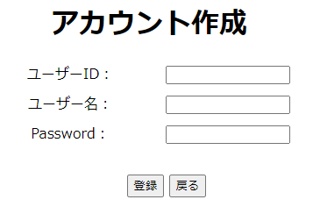

 |  |  |  |  |  | 任意のユーザーID、パスワード、ユーザー名を入力。

 |  |  |  |  | 戻るボタンを押下後、
 |  |  |  |  | トップ画面へ遷移。

 |  |  |  | 入力フォームに値を入力後に、登録ボタンを押下後、
 |  |  |  | 登録確認画面へ遷移する。
 |  |  |  | IDがすでに登録されており、被っている場合は、エラーメッセージ。
 |  |  |  | 未入力の場合は、エラーメッセージ。

アカウント登録確認
基本設計書 |  |  |  |  |  |  | 最終編集日 | 2020-06-15
 |  |  |  |  |  |  | 最終編集者 | 山本

画面ID | 04 | 画面名 | アカウント登録確認

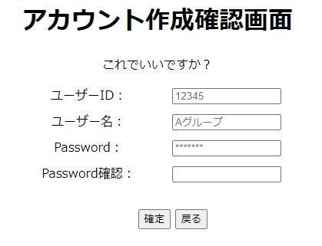

 |  |  |  |  |  | ユーザーID、パスワード、ユーザー名は、
 |  |  |  |  |  | アカウント作成画面で入力した値を表示。
 |  |  |  |  |  | 再度作成画面で入力したパスワードを入力。

 |  |  |  |  | 戻るボタンを押下後、
 |  |  |  |  | アカウント作成画面へ遷移。

 |  |  |  | パスワードを入力後、確定ボタンを押下。
 |  |  |  | アカウント登録完了画面へ遷移する。
 |  |  |  | アカウント作成画面で入力したパスワードと
 |  |  |  | 確認用に入力したパスワードが一致しない場合は、
 |  |  |  | エラーメッセージ。

アカウント登録完了
基本設計書 |  |  |  |  | 最終編集日 | 2020-06-15
 |  |  |  |  | 最終編集者 | 大城

画面ID | 05 | 画面名 | アカウント登録完了画面



 |  |  |  | 数秒後にログイン画面に遷移することを通知している

メニュー
基本設計書 |  |  |  |  |  | 最終編集日 | 2020-06-15
 |  |  |  |  |  | 最終編集者 | 大城

画面ID |  | 06 | 画面名 | メニュー

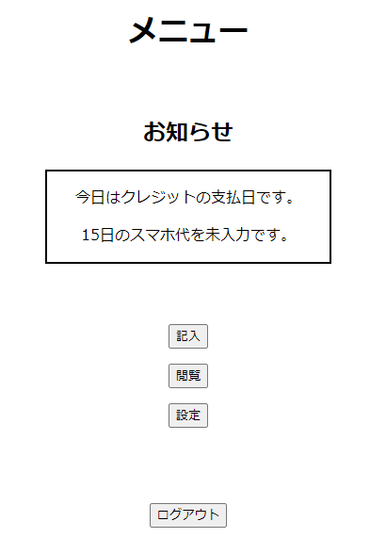

 |  |  |  |  | 支払い通知設定で設定した通知を
 |  |  |  |  | お知らせ内に表示する

 |  |  |  |  |  | 記入画面へ遷移

 | 閲覧画面へ遷移

 |  |  |  |  | 設定画面へ遷移

 |  |  |  |  | ログアウト画面へ遷移

記入
基本設計書 |  |  |  | 最終編集日 | 2020-06-15
 |  |  |  | 最終編集者 | 大城

画面ID | 07 | 画面名 | 記入

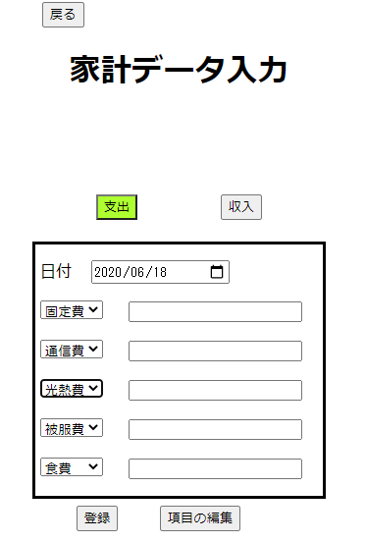
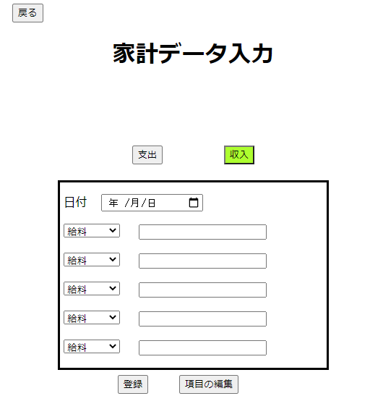

メニュー画面へ遷移
支出か収入かを選択
選択した画面を表示してボタン
に分かりやすく色を付ける

日付を選択する

登録ボタン：記入確認画面へ遷移
項目の編集ボタン：項目削除確認画面へ遷移

項目がプルダウンになっている
その対応するフォームの中に金額を入力
同じ項目が選択されるとエラーメッセージ

記入確認
基本設計書 |  |  |  |  | 最終編集日 | 2020-06-15
 |  |  |  |  | 最終編集者 | 石川

画面ID | 08 | 画面名 | 記入確認
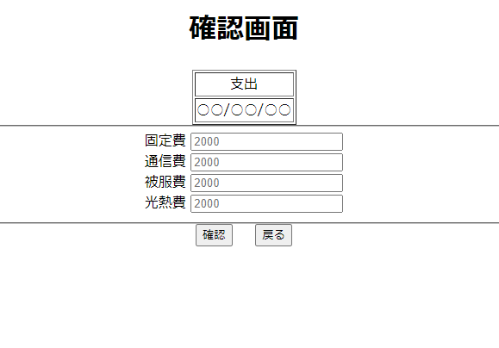

 |  |  |  |  | 記入画面で選択した支出、収入のどちらかを表示

 |  |  |  |  | 記入画面で選択した日付を表示

 |  |  |  |  | 記入画面で入力した値を表示する

 |  |  |  |  | 記入画面へ遷移

 |  |  |  | 入力完了画面へ遷移

記入完了
基本設計書 |  |  |  | 最終編集日 |  | 2020-06-15
 |  |  |  | 最終編集者 |  | 石川

画面ID | 09 | 画面名 | 記入完了

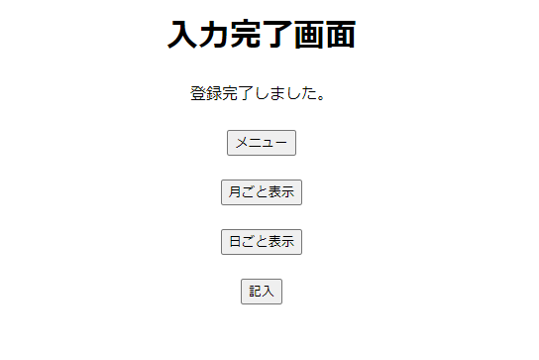

 |  |  |  |  | メニュー画面へ遷移

 |  |  |  |  | 月ごと表示画面へ遷移

 |  |  |  |  | 日ごと表示画面へ遷移

 |  |  |  |  | 記入画面へ遷移

項目編集
基本設計書 |  |  |  |  |  |  | 最終編集日 | 2020-06-16
 |  |  |  |  |  |  | 最終編集者 | 山本

画面ID |  | 10 | 画面名 | 項目編集

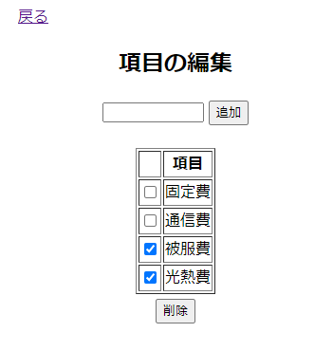
 | 記入画面へ遷移。
 |  |  |  |  |  | 追加したい項目名を入力。
 |  |  |  |  |  | 追加ボタンを押した反映。

 |  | 削除したい項目の
 |  | チェックボタンを押す。

 |  |  |  |  | チェックされた項目されている場合は
 |  |  |  |  | 項目削除確認画面へ遷移。
 |  |  |  |  | チェックされていない場合は、
 |  |  |  |  | エラーメッセージ。

項目削除確認
基本設計書 |  |  |  |  |  |  |  | 最終編集日 | 2020-06-16
 |  |  |  |  |  |  |  | 最終編集者 | 山本

画面ID | 11 | 画面名 | 項目削除確認

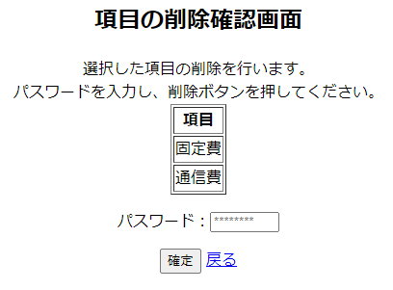

 |  |  |  |  |  | 項目編集画面で選択したものを表示。

 |  |  |  |  |  |  | パスワードを入力する。

 |  |  |  |  | 項目編集画面へ遷移。

 |  |  |  | パスワード入力後
 |  |  |  | 確定ボタンを押して削除。
 |  |  |  | パスワードが間違っている場合は、
 |  |  |  | エラーメッセージ。

 |  |  |  | 削除出来たら記入画面へ遷移

年表示
基本設計書 |  |  |  |  |  | 最終編集日 | 2020-06-15
 |  |  |  |  |  | 最終編集者 | 石川

画面ID | 12 | 画面名 | 年表示

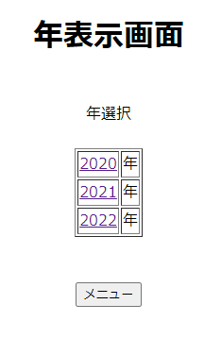

 |  |  |  |  | その年を表示クリックすると
 |  |  |  |  | その年に対応する月表示画面へ遷移する

 |  |  |  | メニュー画面へ遷移

月表示
基本設計書 |  |  |  | 最終編集日 | 2020-06-15
 |  |  |  | 最終編集者 | 神谷

画面ID | 13 | 画面名 | 月表示
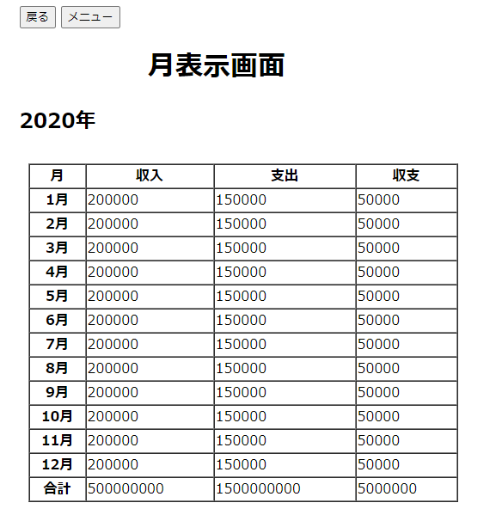
メニュー画面に遷移。

年表示画面に遷移。

該当する年を表示。

月ごと収入・支出・収支の表示。
月の細かい収入・支出・収支を見る場合はその月を選択。
→カレンダー画面に遷移。

1月～12月までの
収入、支出、収支の合計
を表示する

年月の選択画面に遷移。

カレンダー
基本設計書 |  |  |  | 最終編集日 | 2020-06-15
 |  |  |  | 最終編集者 | 神谷

画面ID | 14 | 画面名 | カレンダー
今の月に＋1した月に表示
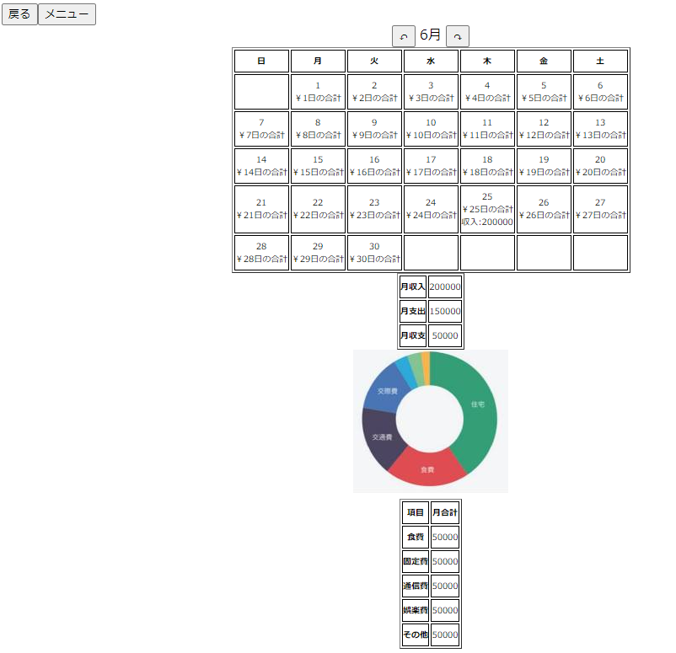
今の月に＋１した月に表示

その月のカレンダーを表示。
日ごとにその日の支出金額と収入金額を表示。
日を選択するとその日の詳細データを表示する画面に遷移。

月表示画面に遷移。
月の収入・支出・収支を表示。

月の項目ごとの支出をグラフで割合を表しています。
例：食費、固定費、通勤費など。

メニュー画面に遷移。

月ごとに項目ごとの合計金額が表示される。

日データ閲覧
基本設計書 |  |  |  | 最終編集日 | 2020-06-15
 |  |  |  | 最終編集者 | 石川

画面ID | 15 | 画面名 | 日データ閲覧
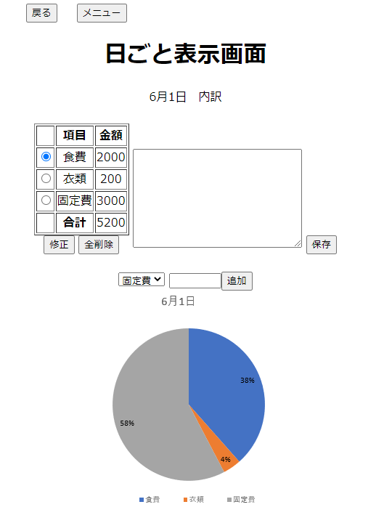
メニュー画面へ遷移
記入画面に入力された値を表に表示する

その月の対応したカレンダー画面へ遷移
日付を表示

ラジオボタンで選択
修正する場合は1つ1つ修正
メモ欄、書きたい情報を自由に書ける。
保存を押すとメモの内容保存する

修正ボタン
日のデータ修正画面へ遷移

追加する内容をプルダウンで選択する
追加フォームに金額を入力
数値以外なはエラーメッセージ
数値なら表に登録

表に対応するグラフを表示する
全データ削除ボタン
日のデータ削除確認画面へ遷移

日のデータ修正
基本設計書 |  |  |  |  |  | 最終編集日 |  | 2020-06-16
 |  |  |  |  |  | 最終編集者 |  | 山本

画面ID | 16 | 画面名 | 日のデータ修正画面

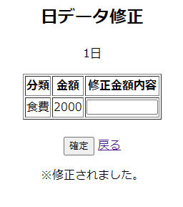

 |  |  |  |  | 修正したい金額を入力。

 |  |  |  |  |  |  | 日データ閲覧画面に遷移。

 |  |  |  | 確定ボタンを押すと、入力された金額が反映される。
 |  |  |  | 修正されたときは、メッセージが表示される。
 |  |  |  | 金額が入力されていないときはエラーメッセージ。
 |  |  |  | 数字以外の文字が入力されたらエラーメッセージ。

日のデータ削除確認
基本設計書 |  |  |  |  |  |  |  | 最終編集日 | 2020-06-15
 |  |  |  |  |  |  |  | 最終編集者 | 山本

画面ID | 17 | 画面名 | 日のデータ削除確認

 |  |  |  |  | 選択した日付けが表示される。

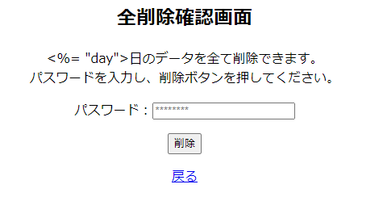

 |  |  |  |  |  |  | パスワードを入力。

 |  |  |  |  |  | パスワード入力後、
 |  |  |  |  |  | 削除ボタンをクリック。
 |  |  |  |  |  | 間違っていた場合は、エラーメッセージ。
 |  |  |  |  |  | 未入力の場合は、エラーメッセージ。

 |  |  |  | 日データ閲覧画面に遷移。

忘れ防止通知設定
基本設計書 |  |  |  |  |  |  |  |  | 最終編集日 | 2020-06-15
 |  |  |  |  |  |  |  |  | 最終編集者 | 山本

画面ID |  |  | 19 | 画面名 | 忘れ防止通知設定

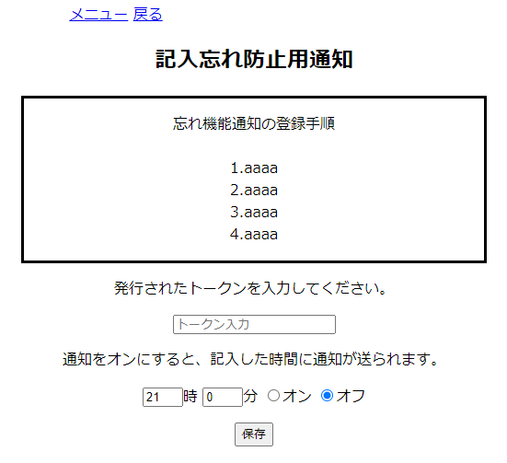
 |  |  |  |  |  | 設定画面へ遷移。

 | メニュー画面へ遷移。

 |  |  |  |  |  |  |  | LINE Notifyで発行されたトークンを入力
 |  |  |  |  |  |  |  | 一度トークンを入力したら、その後は
 |  |  |  |  |  |  |  | 入力されたトークンが表示される。

 |  |  |  |  |  |  | 通知機能をオン、オフを選択。

 |  |  |  |  |  |  |  | トークン、時間をセットした後に
 |  |  |  |  |  |  |  | 保存ボタンをクリック。
 |  |  |  |  |  |  |  | 設定が完了。
 |  |  |  |  |  |  |  | トークンが未入力の場合は、
 |  |  |  |  |  |  |  | エラーメッセージ。

 |  | 通知のほしい時間帯をセット

支払い通知設定
基本設計書 |  |  |  |  |  |  |  |  | 最終編集日 |  | 2020-06-15
 |  |  |  |  |  |  |  |  | 最終編集者 |  | 山本

画面ID |  | 20 | 画面名 | 支払い通知設定

 |  |  |  |  | メニュー画面へ遷移。

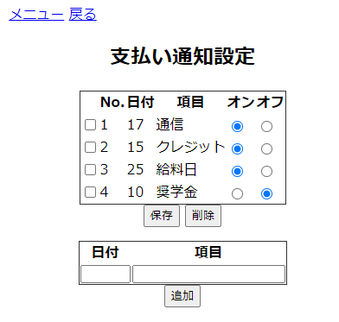
 |  |  |  |  |  |  |  |  |  | 設定画面へ遷移。

 |  |  |  |  |  |  | 通知のオン・オフを設定。

 | チェックされている
 | 通知項目を削除。
 |  |  |  |  |  | 通知のオン、オフを設定後
 |  |  |  |  |  | 保存ボタンをクリックすることで、反映。

 |  |  |  |  |  |  | 通知したい日付と
 |  |  |  |  |  |  | 通知させたい内容を入力。

 |  | 削除したい通知をチェック
 |  |  |  |  |  |  |  | 日付、内容を入力後、追加ボタンをクリックで反映。
 |  |  |  |  |  |  |  | 日付が、数字以外の場合はエラーメッセージ。
 |  |  |  |  |  |  |  | その月の範囲外の場合、エラーメッセージ。
 |  |  |  |  |  |  |  | 未入力の場合は、エラーメッセージ。

設定
基本設計書 |  |  |  | 最終編集日 | 2020-06-15
 |  |  |  | 最終編集者 | 池原

画面ID | 18 | 画面名 | 設定

忘れ防止通知画面に遷移

支払い通知画面に遷移

ユーザー情報修正入力画面に遷移

ユーザー情報修正入力画面に遷移

ユーザー削除画面に遷移

メニュー画面に遷移

ユーザー情報修正入力
基本設計書 |  |  |  |  |  |  |  | 最終編集日 | 2020-06-15
 |  |  |  |  |  |  |  | 最終編集者 | 池原

画面ID | 21 | 画面名 |  |  | ユーザー情報修正入力

①画面

②画面

ユーザー情報修正
確認画面に遷移
設定画面に遷移

 |  |  |  |  |  |  |  |  |  | x

 |  |  | ・ユーザー名を押して遷移したとき |  |  | ・ユーザー名が未入力のとき
 |  |  |  | ①画面のみ表示する |  |  | 「ユーザー名が入力されていません」と表示
 |  |  |  | ※②画面は表示されない
 |  |  |  |  |  | ・PASSおよび再PASSが未入力のとき
 |  |  | ・ユーザー名を押して遷移したとき |  |  |  | 「パスワードが入力されていません」と表示
 |  |  |  | ②画面のみ表示する
 |  |  |  | ※①画面は表示されない |  | ・PASSと再PASSが不一致のとき
 |  |  |  |  |  |  | 「パスワードがきちんと入力されていません」と表示

ユーザー情報修正確認
基本設計書 |  |  |  |  |  | 最終編集日 |  | 2020-06-15
 |  |  |  |  |  | 最終編集者 |  | 石川

画面ID | 22 | 画面名 | ユーザー情報修正完了
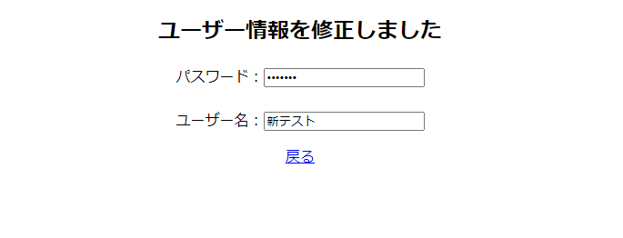

 |  |  |  |  |  |  | ユーザー情報を削除しましたを表示

 |  |  |  |  | 変更したパスワードを表示

 |  |  |  |  | 変更したユーザーネームを表示

 |  |  |  | 設定画面へ遷移

ユーザー削除確認
基本設計書 |  |  |  |  |  |  | 最終編集日 | 2020-06-15
 |  |  |  |  |  |  | 最終編集者 | 石川

画面ID | 23 | 画面名 | ユーザー削除確認

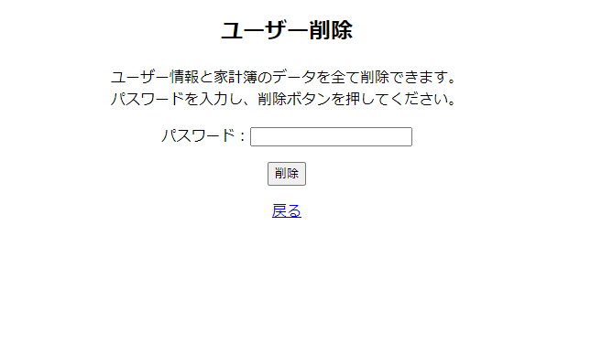

 |  |  |  |  |  | 削除するための確認として現在の
 |  |  |  |  |  | パスワードを入力

 |  |  |  |  | パスワードが間違えていたらパスワードが間違えていますを表示
 |  |  |  |  | パスワードが当たっていればユーザー情報と家計簿の
 |  |  |  |  | データをすべて削除してユーザー削除確認画面へ遷移

 |  |  |  | 設定画面へ遷移

ユーザー削除完了
基本設計書 |  |  |  |  |  | 最終編集日 | 2020-06-15
 |  |  |  |  |  | 最終編集者 | 石川

画面ID | 24 | 画面名 | ユーザー削除完了
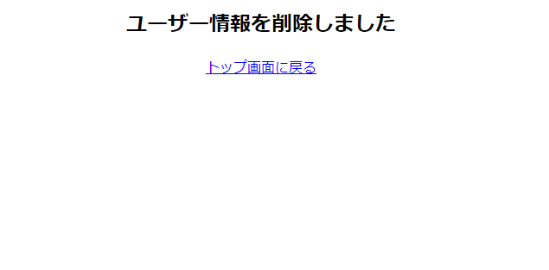

 |  |  |  |  | ユーザー情報を削除しましたを表示

 |  |  |  | トップ画面へ遷移

画面遷移図
 |  |  |  |  |  |  |  | ログアウト

 |  |  |  |  |  |  |  |  |  |  |  |  |  |  |  |  |  |  | メニュー |  |  |  |  |  | 記入

 |  |  |  |  |  |  |  |  |  |  |  |  |  |  |  |  |  |  |  | 戻る

 |  |  |  |  |  | 戻る

 |  |  |  |  |  |  |  |  |  |  |  |  |  |  |  |  |  |  |  |  |  |  |  |  |  |  |  |  | 確認
 |  |  |  |  |  |  |  |  |  |  |  |  |  |  |  |  |  |  |  |  |  |  |  |  |  | 戻る

 |  |  |  |  |  |  |  |  |  |  |  |  |  |  |  |  |  |  |  | 記入
 |  |  |  |  | ログイン画面へ

 |  |  |  |  |  |  |  |  |  |  |  | ログイン

 |  |  |  |  |  |  |  |  |  |  |  |  |  |  |  |  |  |  |  |  |  |  |  |  |  |  |  |  | 月ごと表示 |  |  |  |  |  | 日ごと表示
 |  |  |  |  |  |  |  |  |  |  |  |  |  |  |  |  |  |  |  |  |  |  |  |  |  | 登録

アカウント作成 |  |  |  |  |  |  |  |  |  |  |  |  |  |  |  |  |  |  |  |  | メニュー
 |  |  |  | 戻る |  |  |  |  |  | 自動遷移 |  |  |  | 設定 |  |  | 戻る
 |  |  |  |  |  |  |  |  |  |  |  |  |  |  |  |  |  |  |  |  |  |  |  |  |  | 戻る

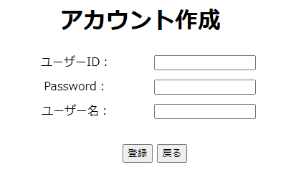
 |  |  |  |  |  |  |  |  |  |  |  |  |  |  |  |  |  |  |  | 閲覧

 |  |  |  |  |  |  |  |  |  |  |  |  |  |  |  |  |  |  |  |  |  |  |  |  |  |  |  |  | 戻る |  |  |  |  |  |  |  |  |  | 戻る
 |  |  |  |  |  |  |  |  |  |  |  |  |  |  |  |  |  |  |  |  |  |  |  |  |  |  |  |  |  |  |  |  |  | 戻る

 |  |  |  |  |  |  |  |  |  |  |  |  |  |  |  |  |  |  |  |  |  |  |  |  |  | 2020年 |  |  | 月

 |  |  |  |  |  |  |  |  |  |  |  |  |  |  |  |  |  |  |  |  |  |  |  |  |  |  |  |  |  |  |  |  |  | カレンダー
 |  |  |  |  |  |  |  |  |  |  |  |  |  |  |  |  |  |  |  |  |  |  |  |  |  |  |  |  |  |  |  |  |  |  |  |  |  |  | 修正

 |  |  |  |  | 登録

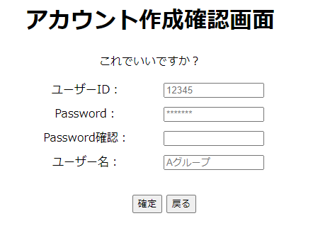
 |  |  |  |  |  |  |  |  | 確定
 |  | 戻る |  |  |  |  |  |  |  |  |  |  |  |  |  |  |  |  |  |  |  |  |  |  |  |  |  | メニュー

 |  |  |  |  |  |  |  |  |  |  |  |  |  |  |  |  |  |  |  |  |  |  |  |  |  |  |  |  |  | メニュー |  |  |  |  |  |  | 全削除 | 戻る

 |  |  |  |  |  |  |  |  |  |  |  |  |  |  |  |  |  |  |  |  |  |  |  |  |  |  |  |  |  |  |  |  | メニュー

 |  |  |  |  |  |  |  |  |  |  |  |  |  |  |  |  |  |  |  |  |  |  |  |  |  |  | メニュー画面へ遷移

 |  |  |  |  |  |  |  |  |  |  |  |  |  |  |  |  |  |  |  |  |  | 項目の編集

 |  |  |  |  |  |  |  |  |  |  |  |  |  |  |  |  |  |  |  |  |  |  |  |  |  |  |  |  |  |  |  | 削除

 |  |  |  |  |  |  |  |  | 支払い |  |  |  |  |  | ユーザー名変更 |  |  |  |  |  |  |  | ユーザー削除
 |  |  | 忘れ防止 |  |  |  |  |  |  |  |  |  |  |  | パスワード変更

 |  |  |  |  |  |  |  |  |  |  |  |  |  |  |  |  |  |  |  |  |  |  |  |  |  |  |  |  |  |  |  | 戻る

 |  |  |  |  |  |  |  |  |  |  |  |  |  |  |  |  |  |  |  |  |  |  |  |  |  |  |  |  |  | 戻る |  |  |  |  |  | 確定

 |  |  |  |  |  |  |  |  |  |  |  |  |  |  |  |  |  |  |  |  |  |  |  |  |  |  |  |  |  |  | 記入画面へ遷移

 |  |  |  |  | メニュー |  | メニュー |  |  |  |  |  | 戻る |  |  | 修正 |  |  |  |  |  |  |  | 削除

 |  |  |  |  |  |  |  |  |  |  | 戻る
戻る | メニュー画面へ遷移

 | 設定画面へ遷移
 |  |  |  |  |  |  |  |  |  |  |  |  | 戻る

 |  |  |  |  |  |  |  |  |  |  |  |  |  |  |  |  |  | トップ画面に戻る

